Form Pengecekan Wifi Public


 |  | DOKUMENTASI
 |  | LAPORAN PENGETESAN WIFI PUBLIK
 |  | PERALATAN COMMUNICATION & DATA NETWORK

Tanggal / Bulan / Tahun |  | : RABU, 24 JUNI 2026
Lokasi |  | : TERMINAL 3
SHIFT |  | : PAGI

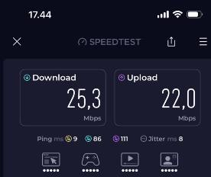 |  |  | 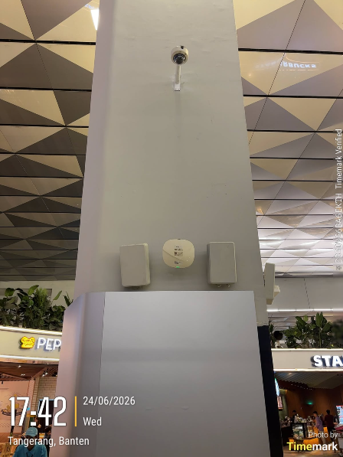

Pengecekan Test Speed Internet |  |  | Lokasi : Area foodcourt pintu keberangkatan inter

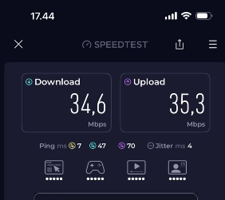 |  |  | 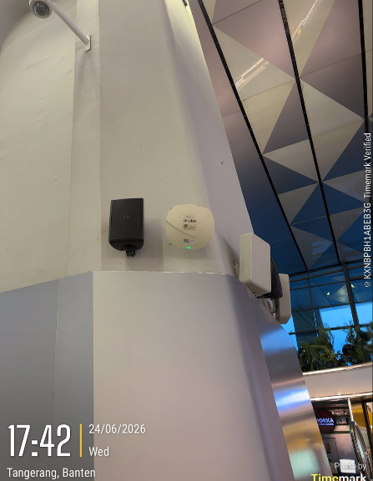

Pengecekan Test Speed Internet |  |  | Lokasi : Area foodcourt pintu keberangkatan inter

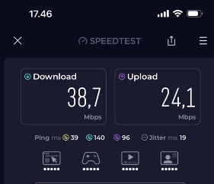 |  |  | 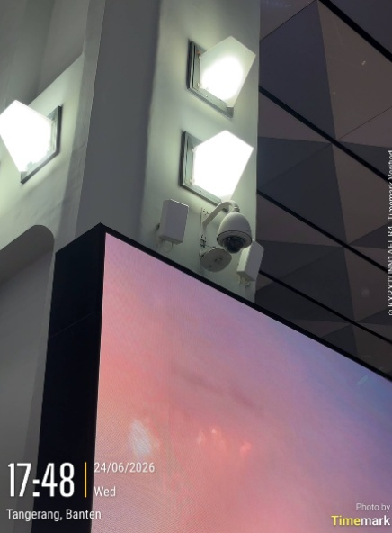

Pengecekan Test Speed Internet |  |  | Lokasi : Area foodcourt pintu keberangkatan inter

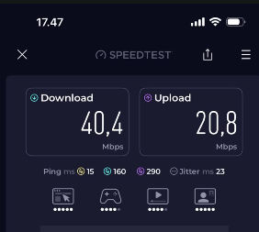 |  |  | 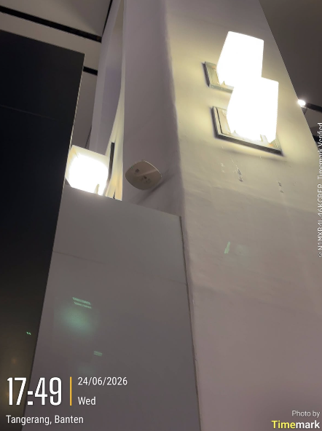

Pengecekan Test Speed Internet |  |  | Lokasi : Area foodcourt pintu keberangkatan inter

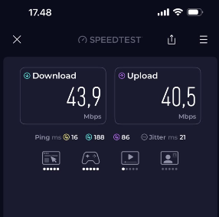 |  |  | 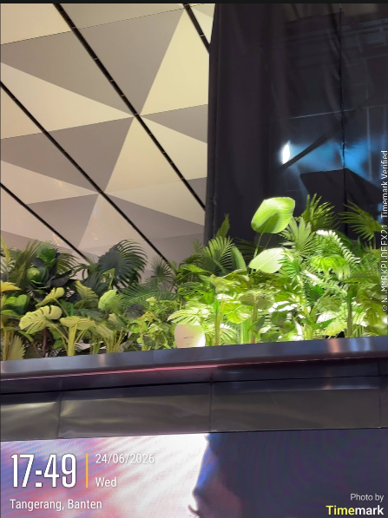

Pengecekan Test Speed Internet |  |  | Lokasi : Area checkin island A

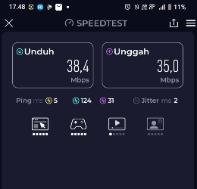 |  |  | 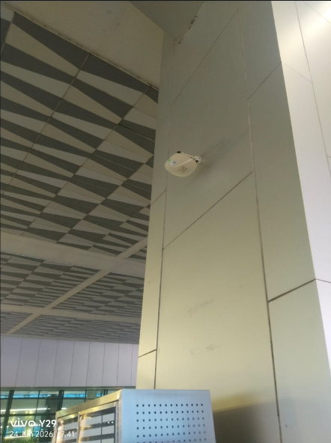

Pengecekan Test Speed Internet |  |  | Lokasi : Area Curbside gate 1

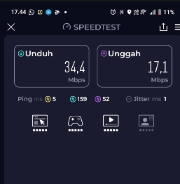 |  |  | 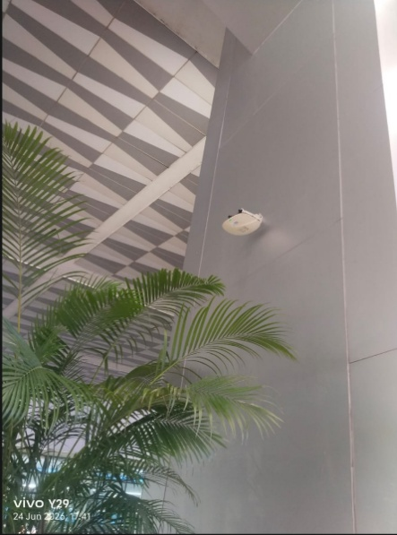

Pengecekan Test Speed Internet |  |  | Lokasi : Area Curbside antara gate 1-2

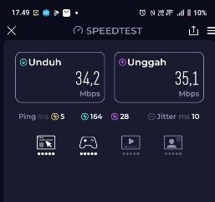 |  |  | 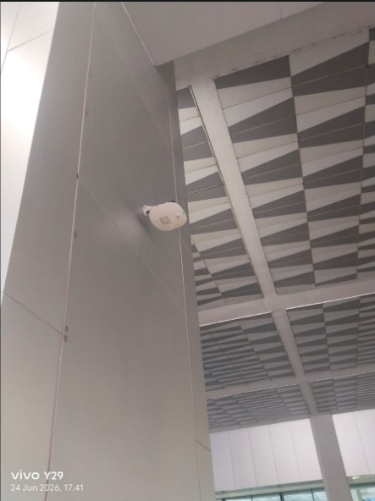

Pengecekan Test Speed Internet |  |  | Lokasi : Area Curbside antara gate 1-2

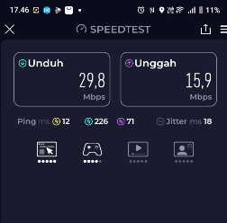 |  |  | 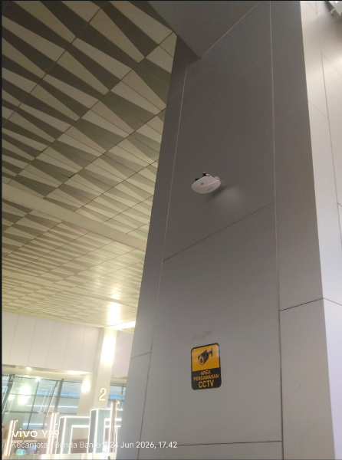

Pengecekan Test Speed Internet |  |  | Lokasi : Area Curbside gate 2

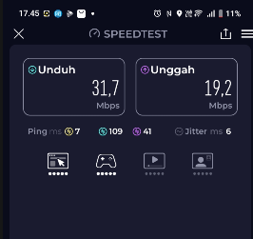 |  |  | 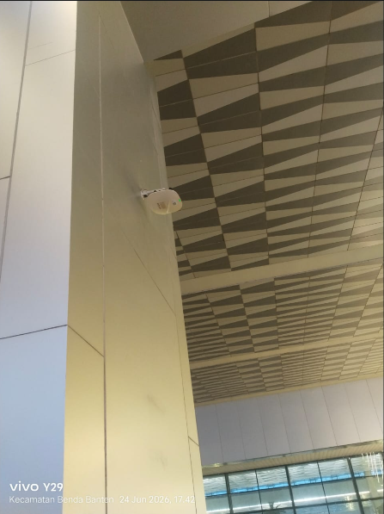

Pengecekan Test Speed Internet |  |  | Lokasi : Area Curbside antara gate 2-3

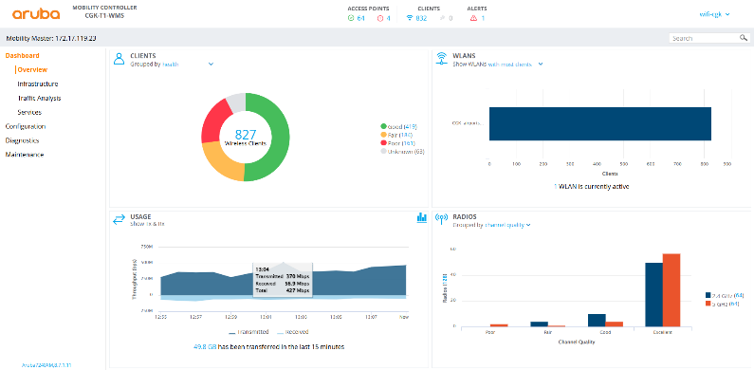 |  |  | 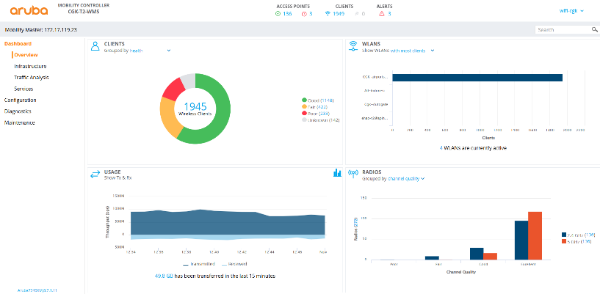

Monitoring Bandwidth Wifi Publik T1 |  |  | Monitoring Bandwidth Wifi Publik T2

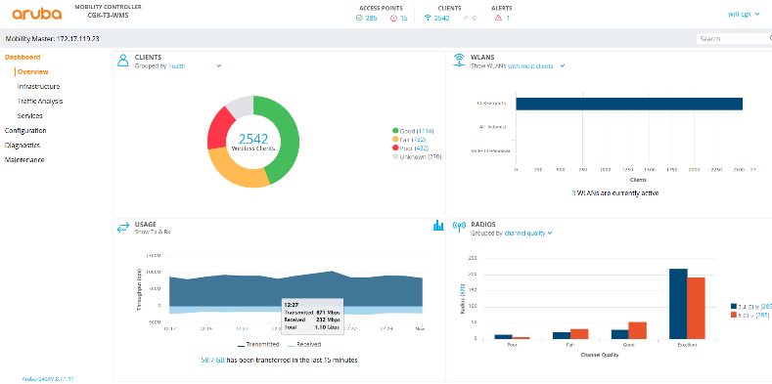

Monitoring Bandwidth Wifi Publik T3 |  |  | Monitoring Bandwidth Wifi Publik

PT ANGKASA PURA INDONESIA |  |  | PT IAS SUPPORT INDONESIA

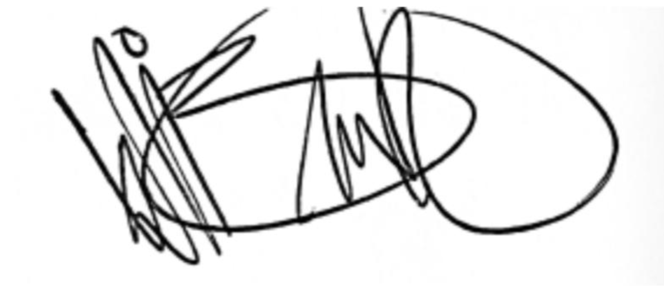

 | WISANG PRIHATMA F. |  |  | MOH IKHWAN SYAFIQI

Pengecekan test wifi Perkantora


 |  | DOKUMENTASI
 |  | LAPORAN PENGETESAN SPEEDTEST INTERNET
 |  | PERALATAN COMMUNICATION & DATA NETWORK

Tanggal / Bulan / Tahun |  | : Rabu, 24 Juni 2026
Shift |  | : Pagi

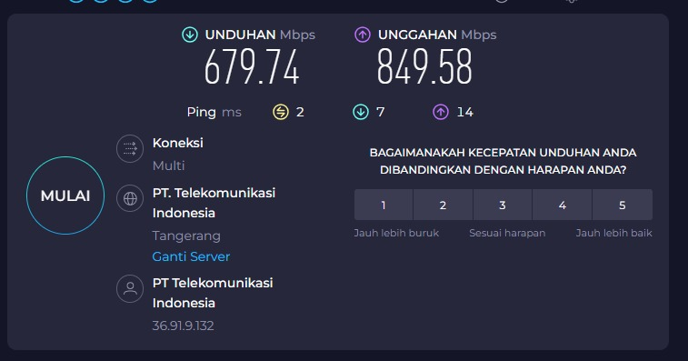 |  |  | 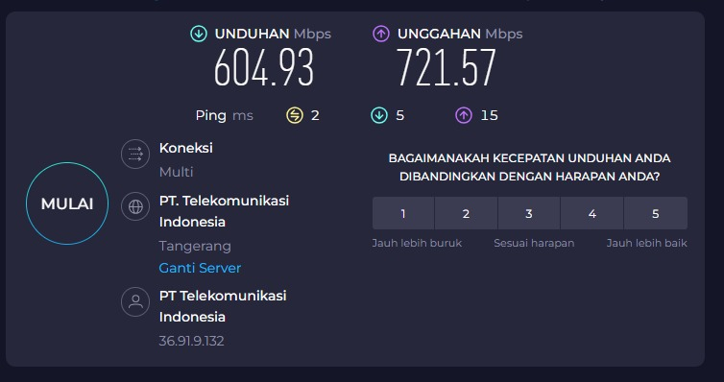

Pengecekan Test Speed Internet pukul 09:51 |  |  | Pengecekan Test Speed Internet pukul 14:27

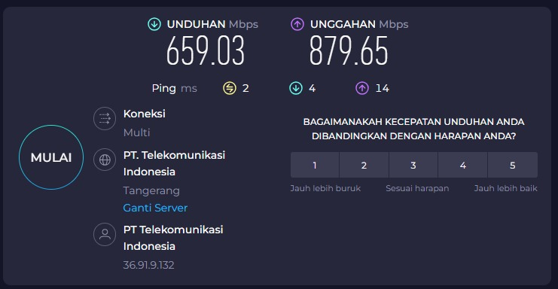

Pengecekan Test Speed Internet pukul 19:37

 | PT ANGKASA PURA INDONESIA |  | PT IAS SUPPORT INDONESIA

 | Wisang Prihatma F. |  | Moh Ikhwan Syafiqi

